About
Judul Program | : | Analisa Dimensi dan Harga Pembuatan dan Pemasangan Pintu dan Jendela Tipe 2
Versi Program | : | V1.0.0
Update ke 0 | : | Nopember 2022

Penyusun | : | Indra Kusuma Jati Raj Suweda
Email | : | indrakrajsuweda@gmail.com

Selalu cek versi terbaru dan juga program - program lainnya hanya di :

Web : Inpetra.ID

"Terima kasih sudah membeli program ini sebagai bentuk dukungan kepada salah satu visi Inpetra ID
mengembangkan program bantu yang berkualitas dan sesuai dengan kebutuhan kondisi di Indonesia"

Ada permintaan program? Hubungi kami di :
info@inpetra.id

Input & Process
 | Kusen 1 |  | Kusen 2 |  | Kusen 3 |  | Pintu 1 |  | Pintu 2 |  | Pintu 3 |  | Pintu 4 |  | Pintu 5 |  | Pintu 6 |  | Gagang 1 |  | Gagang 2 |  | Jendela 1
-2.553 | -29.500 | -19.572 | -6.808 | -0.284 | -29.500 | 0.000 | -29.500 | 3.688 | -24.962 | 3.688 | -24.962 | 15.601 | -24.962 | 3.688 | 22.692 | 15.601 | 22.692 | 16.168 | -1.135 | 12.481 | 2.695 | -19.288 | -6.524
-2.553 | -9.077 | -19.572 | 27.231 | -0.284 | 27.231 | 0.000 | 26.947 | 3.688 | 22.692 | 3.404 | -25.245 | 15.885 | -25.245 | 3.404 | 22.976 | 15.885 | 22.976 | 16.168 | 4.538 | 12.481 | 3.404 | -19.288 | 26.947
-21.841 | -9.077 | -2.553 | 27.231 | 19.572 | 27.231 | 19.288 | 26.947 | 15.601 | 22.692 | 3.404 | -29.500 | 15.885 | -29.500 | 3.404 | 26.947 | 15.885 | 26.947 | 17.870 | 4.538 | 17.587 | 3.404 | -2.837 | 26.947
-21.841 | 29.500 | -2.553 | -6.808 | 19.572 | -29.500 | 19.288 | -29.500 | 15.601 | -24.962 |  |  |  |  |  |  |  |  | 17.870 | -1.135 | 17.587 | 2.695 | -2.837 | -6.524
21.841 | 29.500 | -19.572 | -6.808 |  |  |  |  | 3.688 | -24.962 |  |  |  |  |  |  |  |  | 16.168 | -1.135 | 12.481 | 2.695 | -19.288 | -6.524
21.841 | -29.500
-2.553 | -29.500
NO. | EXPLANATORY |  |  |  |  | FORMULA | VALUE | UNIT | NO. | EXPLANATORY | FORMULA | VALUE | UNIT
A. | INPUT DATA PERENCANAAN |  |  |  |  |  |  |  | B. | OUTPUT PROGRAM SPREADSHEET
A.1. | Input Data Dimensi Daun Jendela
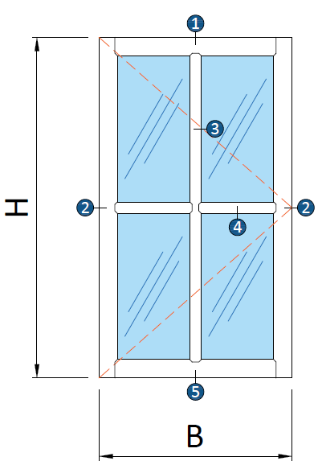

 | Tinggi daun jendela, |  |  |  |  | H = | 1200 | mm
 | Lebar daun jendela, |  |  |  |  | B = | 600 | mm

 |  |  | Profil 1 | Profil 2 | Profil 3 | Profil 4 | Profil 5 |  |  | Gambar : Ilustrasi bentuk kusen dan daun jendela
 |  | Tebal rangka, t: | 15 | 15 | 15 | 15 | 15 | mm
 |  | Lebar rangka, w: | 100 | 60 | 40 | 40 | 100 | mm |  | Biaya pembuatan dan pemasangan daun & kusen jendelan, |  | Rp3,960,000
 |  |  |  |  |  |  |  |  |  | Rekapitulasi biaya kebutuhan tenaga kerja, |  | Rp1,402,000
 | Jumlah kolom bingkai no. 3, |  |  |  |  | n = | 1 |  |  | Rekapitulasi biaya kebutuhan material, |  | Rp2,558,000
 | Jumlah baris bingkai no. 4, |  |  |  |  | n = | 1
 | Toleransi jarak, |  |  |  |  | φ = | 3.0 | mm |  | Volume kebutuhan tenaga kerja,
 | Nilai overhead & profit, |  |  |  |  | % = | 7.5 |  |  | Pekerja | OH1 = | 3.309
 | Nilai pajak PPN, |  |  |  |  | % = | 11.0 |  |  | Tukang Ahli | OH2 = | 8.654
 |  |  |  |  |  |  |  |  |  | Kepala Tukang | OH3 = | 0.978
A.2. | Input Data Dimensi Daun Jendela |  |  |  |  |  |  |  |  | Mandor | OH4 = | 0.160
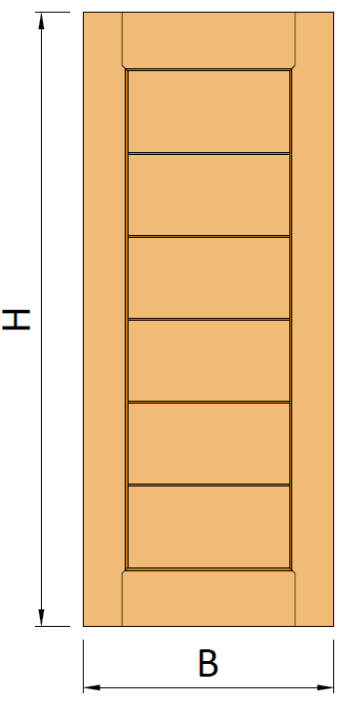
 |  |  |  |  |  |  |  |  |  | Volume kebutuhan material
 |  |  |  |  |  |  |  |  |  | Balok kayu, | V = | 0.105 | m3
 |  |  |  |  |  |  |  |  |  | Papan kayu, | V = | 0.049 | m3
 |  |  |  |  |  |  |  |  |  | plywood 4 mm | n = | 0.700 | lbr
 |  |  |  |  |  |  |  |  |  | plywood lap. Aluminium | n = | 0.700 | lbr
 |  |  |  |  |  |  |  |  |  | Lem kayu, | W = | 1.0112 | kg
 |  |  |  |  |  |  |  |  |  | Paku, | W = | 0.1610 | kg
 |  |  |  |  |  |  |  |  |  | Politur muda, | L = | 1.080 | ltr
 |  |  |  |  |  |  |  |  |  | Politur ultra, | L = | 2.677 | ltr
 |  |  |  |  |  |  |  |  |  | Amplas, | lbr = | 14.394 | lbr
 |  |  |  |  |  |  |  |  |  | Kunci Tanam 2 Slaag biasa | n = | 1 | bh
 |  |  |  |  |  |  |  |  |  | Kunci silinder | n = | 1 | bh
 |  |  |  |  |  |  |  |  |  | Engsel pintu kupu - Kupu | n = | 1 | set
 |  |  |  |  |  |  |  |  |  | kunci slot | n = | 0 | bh
 |  |  |  |  |  |  |  |  |  | Door holder | n = | 0 | bh
 | Tinggi daun pintu, |  |  |  |  | H = | 2000 | mm |  | Door closer | n = | 0 | bh
 | Lebar daun pintu, |  |  |  |  | B = | 700 | mm |  | Engsel jendela kupu - kupu, | n = | 1.000 | ps
 | Tebal daun pintu, |  |  |  |  | t = | 35 | mm |  | Kaca tebal 5 mm, | A = | 0.720 | m2
 |  |  |  |  |  |  |  |  |  | Kait angin, | n = | 2 | bh
 | Jenis pintu, |  |  |  |  | Pintu Plywood
 |  |  |  |  |  |  |  |  |  | Rekapitulasi biaya per item pekerjaan
 | Pemasangan kunci slot, |  |  |  |  |  | [ TIDAK ] |  |  | Pembuatan dan pemasangan daun pintu, |  | Rp900,000
 | Pemasangan door holder, |  |  |  |  |  | [ TIDAK ] |  |  | Pembuatan dan pemasangan kusen pintu, |  | Rp1,170,000
 | Pemasangan door closer, |  |  |  |  |  | [ TIDAK ] |  |  | Pemasangan kunci pintu |  | Rp240,000
 |  |  |  |  |  |  |  |  |  | Pemasangan kunci silinder |  | Rp150,000
A.3. | Input Data Dimensi Kusen Jendela |  |  |  |  |  |  |  |  | Pemasangan engsel pintu (3 bh) |  | Rp90,000
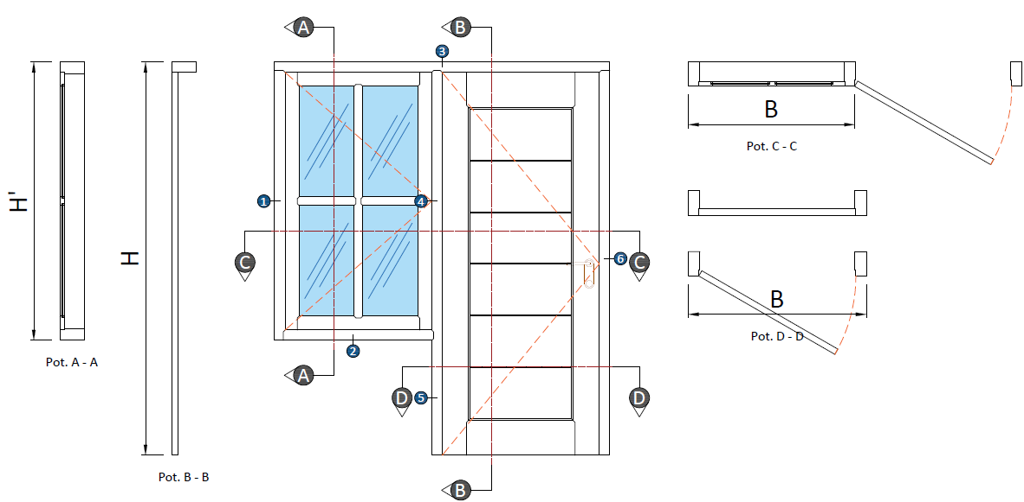
 |  |  |  |  |  |  |  |  |  | Pemasangan kunci slot pintu |  | Rp-
 |  |  |  |  |  |  |  |  |  | Pemasangan door holder |  | Rp-
 |  |  |  |  |  |  |  |  |  | Pemasangan door closer |  | Rp-
 |  |  |  |  |  |  |  |  |  | Pelaburan politur untuk daun pintu, |  | Rp220,000
 |  |  |  |  |  |  |  |  |  | Pembuatan dan pemasangan daun jendela, |  | Rp660,000
 |  |  |  |  |  |  |  |  |  | Pemasangan engsel jendela, |  | Rp70,000
 |  |  |  |  |  |  |  |  |  | Pemasangan kait angin jendela, |  | Rp110,000
 |  |  |  |  |  |  |  |  |  | Pelaburan politur untuk daun jendela, |  | Rp120,000
 |  |  |  |  |  |  |  |  |  | Pelaburan politur untuk kusen pintu, |  | Rp230,000

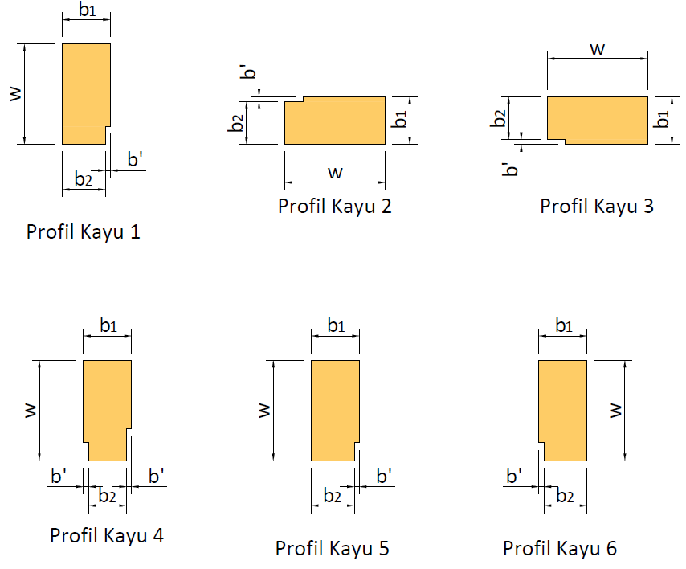

 |  | Profil Kusem 1 |  | Profil Kusen 2 |  | Profil Kusen 3
 |  | w = | 140 | w = | 140 | w = | 140 | mm
 |  | b1 = | 90.0 | b1 = | 90.0 | b = | 90 | mm
 |  | b2 = | 80 | b2 = | 80 | b2 = | 80 | mm
 |  |  |  |  |  |  |  | mm
 |  | Profil Kusem 4 |  | Profil Kusen 5 |  | Profil Kusen 6
 |  | w = | 140 | w = | 140 | w = | 140 | mm
 |  | b1 = | 100.0 | b1 = | 90.0 | b1 = | 90.0 | mm
 |  | b2 = | 80 | b2 = | 80 | b2 = | 80 | mm
 |  |  |  |  |  |  |  | mm

A.4. | Input Data Harga Satuan Tenaga Kerja
 | Pekerja |  |  |  |  | OH1 = | Rp95,000
 | Tukang Ahli |  |  |  |  | OH2 = | Rp110,000
 | Kepala Tukang |  |  |  |  | OH3 = | Rp115,000
 | Mandor |  |  |  |  | OH4 = | Rp140,000

A.5. | Input Data Harga Material
 | Balok kayu, |  |  |  |  | Rp7,000,000 |  | per m3
 | Papan kayu, |  |  |  |  | Rp7,000,000 |  | per m3
 | plywood 4 mm |  |  |  |  | Rp120,000 |  | lbr
 | plywood lap. Aluminium |  |  |  |  | Rp140,000 |  | lbr
 | Lem kayu, |  |  |  |  | Rp15,000 |  | per kg
 | Paku, |  |  |  |  | Rp25,000 |  | per kg
 | Politur muda, |  |  |  |  | Rp50,000 |  | per ltr
 | Politur ultra, |  |  |  |  | Rp67,000 |  | per ltr
 | Amplas, |  |  |  |  | Rp5,700 |  | per lbr
 | Kunci Tanam 2 Slaag biasa |  |  |  |  | Rp150,000 |  | per bh
 | Kunci silinder |  |  |  |  | Rp70,000 |  | per bh
 | Engsel pintu Kupu - Kupu |  |  |  |  | Rp60,000 |  | per set
 | kunci slot |  |  |  |  | Rp55,000 |  | per bh
 | Door holder |  |  |  |  | Rp35,000 |  | per bh
 | Door closer |  |  |  |  | Rp250,000 |  | per bh
 | Engsel jendela kupu - kupu, |  |  |  |  | Rp35,000 |  | per ps
 | Kaca tebal 5 mm, |  |  |  |  | Rp165,000 |  | per m2
 | Kait angin, |  |  |  |  | Rp25,000 |  | per bh

C. | PERHITUNGAN LUAS DAN VOLUME
C.1. | Perhitungan Luas & Volume untuk Daun Jendela
 | Volume total kayu pakai, |  |  |  |  | n = | 1 | bh
 | Luas untuk daun jendela, |  |  |  |  | n * Adj = | 0.720 | m2
 | Luas total untuk kaca, |  |  |  |  | Akc = | 0.421 | m2
 | Luas total untuk kayu, |  |  |  |  | Aky = | 0.299 | m2
 | Volume total kayu pakai, |  |  |  |  | V = | 0.0045 | m3

C.1. | Perhitungan Luas & Volume untuk Daun Jendela
 | Luas untuk daun pintu, |  |  |  |  | Adp = | 1.400 | m2
 | Volume total kayu pakai, |  |  |  |  | Vdp = | 0.0490 | m3

C.2. | Perhitungan Volume untuk Kusen Jendela
 | Tinggi total kusen, |  |  |  |  | H = | 2080 | mm
 | Lebar total kusen, |  |  |  |  | B = | 1540 | mm

 | Keterangan |  |  |  | Profil 1 | Profil 2 | Profil 3
 | Luas |  |  |  | 12600 | 12600 | 12600 | mm2
 | Keliling |  |  |  | 460 | 460 | 460 | mm
 | Panjang |  |  |  | 1280 | 600 | 1540 | mm
 | Volume |  |  |  | 0.0161 | 0.0076 | 0.0194 | m3
 | Permukaan |  |  |  | 0.5888 | 0.2760 | 0.7084 | m2
 | Keterangan |  |  |  | Profil 4 | Profil 5 | Profil 6
 | Luas |  |  |  | 14000 | 12600 | 12600 | mm2
 | Keliling |  |  |  | 360 | 340 | 340 | mm
 | Panjang |  |  |  | 1200 | 800 | 2000 | mm
 | Volume |  |  |  | 0.0168 | 0.0101 | 0.0252 | m3
 | Permukaan |  |  |  | 0.4320 | 0.2720 | 0.6800 | m2
 | Volume total kusen jendela, |  |  |  |  | VTOT = V1 + V2 + V3 + V4 + V5 + V6 = | 0.0952 | m3
 | Luas permukaan kusen, |  |  |  |  | Ap-TOT = Ap1 + Ap2 + Ap3 + Ap4 + Ap5 + Ap6 = | 2.9572 | m2

D. | ANALISA RENCANA ANGGARAN DAN BIAYA
D.1(A). | Analisa RAB dan harga pembuatan dan pemasangan daun pintu panel
 | URAIAN |  | KOEF. | HARGA SATUAN |  | JUMLAH HARGA
 | A. Tenaga Kerja
 | Pekerja, OH |  | 1.000 | Rp95,000 |  | Rp95,000
 | Tukang Ahli, OH |  | 3.000 | Rp110,000 |  | Rp330,000
 | Kepala Tukang, OH |  | 0.300 | Rp115,000 |  | Rp34,500
 | Mandor, OH |  | 0.075 | Rp140,000 |  | Rp10,500
 | Jumlah Biaya Tenaga Kerja: |  |  |  |  | Rp470,000

 | B. Material dan Bahan
 | Papan Kayu, m3 |  | 0.075 | Rp7,000,000 |  | Rp525,000
 | Lem kayu, kg |  | 0.500 | Rp15,000 |  | Rp7,500

 | Jumlah Biaya Material dan Bahan: |  |  |  |  | Rp532,500

 | Harga satuan pekerjaan (termasuk profit, overhead, & PPN) |  |  |  |  | Rp1,112,775
 | Biaya pembuatan dan pemasangan daun pintu panel: |  |  |  |  | Rp1,560,000

D.1(B). | Analisa RAB dan harga pembuatan dan pemasangan daun pintu plywood
 | URAIAN |  | KOEF. | HARGA SATUAN |  | JUMLAH HARGA
 | A. Tenaga Kerja
 | Pekerja, OH |  | 0.600 | Rp95,000 |  | Rp57,000
 | Tukang Ahli, OH |  | 2.000 | Rp110,000 |  | Rp220,000
 | Kepala Tukang, OH |  | 0.200 | Rp115,000 |  | Rp23,000
 | Mandor, OH |  | 0.030 | Rp140,000 |  | Rp4,200
 | Jumlah Biaya Tenaga Kerja: |  |  |  |  | Rp304,200

 | B. Material dan Bahan
 | Papan kayu, m3 |  | 0.020 | Rp7,000,000 |  | Rp137,200
 | Lem kayu |  | 0.300 | Rp15,000 |  | Rp4,500
 | Paku |  | 0.030 | Rp25,000 |  | Rp750
 | plywood 4 mm |  | 0.500 | Rp120,000 |  | Rp60,000
 | plywood lap. Aluminium |  | 0.500 | Rp140,000 |  | Rp70,000
 | Jumlah Biaya Material dan Bahan: |  |  |  |  | Rp272,450

 | Harga satuan pekerjaan (termasuk profit, overhead, & PPN) |  |  |  |  | Rp640,082
 | Biaya pembuatan dan pemasangan daun pintu plywood: |  |  |  |  | Rp900,000

D.2. | Analisa RAB dan harga pembuatan dan pemasangan kusen pintu
 | URAIAN |  | KOEF. | HARGA SATUAN |  | JUMLAH HARGA
 | A. Tenaga Kerja
 | Pekerja, OH |  | 7.000 | Rp95,000 |  | Rp665,000
 | Tukang Ahli, OH |  | 21.000 | Rp110,000 |  | Rp2,310,000
 | Kepala Tukang, OH |  | 2.100 | Rp115,000 |  | Rp241,500
 | Mandor, OH |  | 0.350 | Rp140,000 |  | Rp49,000
 | Jumlah Biaya Tenaga Kerja: |  |  |  |  | Rp3,265,500

 | B. Material dan Bahan
 | Balok kayu, m3 |  | 1.100 | Rp7,000,000 |  | Rp7,700,000
 | paku, kg |  | 1.250 | Rp25,000 |  | Rp31,250
 | Lem kayu, kg |  | 1.000 | Rp15,000 |  | Rp15,000

 | Jumlah Biaya Material dan Bahan: |  |  |  |  | Rp7,746,250

 | Harga satuan pekerjaan (termasuk profit, overhead, & PPN) |  |  |  |  | Rp12,223,043
 | Biaya pembuatan dan pemasangan kusen pintu: |  |  |  |  | Rp1,170,000

D.3. | Analisa RAB dan harga pemasangan kunci pintu
 | URAIAN |  | KOEF. | HARGA SATUAN |  | JUMLAH HARGA
 | A. Tenaga Kerja
 | Pekerja, OH |  | 0.010 | Rp95,000 |  | Rp950
 | Tukang Ahli, OH |  | 0.500 | Rp110,000 |  | Rp55,000
 | Kepala Tukang, OH |  | 0.075 | Rp115,000 |  | Rp8,625
 | Mandor, OH |  | 0.003 | Rp140,000 |  | Rp420
 | Jumlah Biaya Tenaga Kerja: |  |  |  |  | Rp64,995

 | B. Material dan Bahan
 | Kunci Tanam 2 Slaag biasa |  | 1.000 | Rp150,000 |  | Rp150,000

 | Jumlah Biaya Material dan Bahan: |  |  |  |  | Rp150,000

 | Harga satuan pekerjaan (termasuk profit, overhead, & PPN) |  |  |  |  | Rp238,644
 | Biaya pemasangan kunci pintu: |  |  |  |  | Rp240,000

D.4. | Analisa RAB dan harga pemasangan kunci silinder
 | URAIAN |  | KOEF. | HARGA SATUAN |  | JUMLAH HARGA
 | A. Tenaga Kerja
 | Pekerja, OH |  | 0.005 | Rp95,000 |  | Rp475
 | Tukang Ahli, OH |  | 0.488 | Rp110,000 |  | Rp53,680
 | Kepala Tukang, OH |  | 0.075 | Rp115,000 |  | Rp8,625
 | Mandor, OH |  | 0.003 | Rp140,000 |  | Rp420
 | Jumlah Biaya Tenaga Kerja: |  |  |  |  | Rp63,200

 | B. Material dan Bahan
 | Kunci silinder |  | 1.000 | Rp70,000 |  | Rp70,000

 | Jumlah Biaya Material dan Bahan: |  |  |  |  | Rp70,000

 | Harga satuan pekerjaan (termasuk profit, overhead, & PPN) |  |  |  |  | Rp147,852
 | Biaya pemasangan kunci silinder: |  |  |  |  | Rp150,000

D.5. | Analisa RAB dan harga pemasangan engsel pintu (3 bh)
 | URAIAN |  | KOEF. | HARGA SATUAN |  | JUMLAH HARGA
 | A. Tenaga Kerja
 | Pekerja, OH |  | 0.015 | Rp95,000 |  | Rp1,425
 | Tukang Ahli, OH |  | 0.150 | Rp110,000 |  | Rp16,500
...

Report
REPORT OUTPUT EXCEL SPREADSHEET
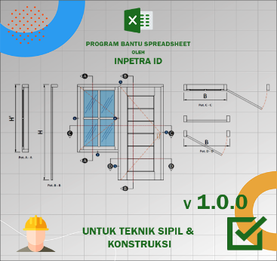
 |  | • Nama Program | Analisa Dimensi dan Harga Pembuatan dan Pemasangan Pintu dan Jendela Tipe 2
 |  | • Versi | 1.0.0
 |  | • Penyusun | Indra K Raj Suweda
 |  | • email | indrakrajsuweda@gmail.com

A. | INPUT DATA PERENCANAAN
A.1. | Input Data Dimensi Daun Jendela
...
B. | OUTPUT PROGRAM SPREADSHEET
 | Kusen 1 |  | Kusen 2 |  | Kusen 3 |  | Pintu 1 |  | Pintu 2 |  | Pintu 3 |  | Pintu 4 |  | Pintu 5 |  | Pintu 6 |  | Gagang 1 |  | Gagang 2 |  | Jendela 1
-2.553 | -29.500 | -19.572 | -6.808 | -0.284 | -29.500 | 0.000 | -29.500 | 3.688 | -24.962 | 3.688 | -24.962 | 15.601 | -24.962 | 3.688 | 22.692 | 15.601 | 22.692 | 16.168 | -1.135 | 12.481 | 2.695 | -19.288 | -6.524
-2.553 | -9.077 | -19.572 | 27.231 | -0.284 | 27.231 | 0.000 | 26.947 | 3.688 | 22.692 | 3.404 | -25.245 | 15.885 | -25.245 | 3.404 | 22.976 | 15.885 | 22.976 | 16.168 | 4.538 | 12.481 | 3.404 | -19.288 | 26.947
-21.841 | -9.077 | -2.553 | 27.231 | 19.572 | 27.231 | 19.288 | 26.947 | 15.601 | 22.692 | 3.404 | -29.500 | 15.885 | -29.500 | 3.404 | 26.947 | 15.885 | 26.947 | 17.870 | 4.538 | 17.587 | 3.404 | -2.837 | 26.947
-21.841 | 29.500 | -2.553 | -6.808 | 19.572 | -29.500 | 19.288 | -29.500 | 15.601 | -24.962 |  |  |  |  |  |  |  |  | 17.870 | -1.135 | 17.587 | 2.695 | -2.837 | -6.524
21.841 | 29.500 | -19.572 | -6.808 |  |  |  |  | 3.688 | -24.962 |  |  |  |  |  |  |  |  | 16.168 | -1.135 | 12.481 | 2.695 | -19.288 | -6.524
21.841 | -29.500
-2.553 | -29.500

 | Gambar : Ilustrasi bentuk kusen dan daun jendela

 | Biaya pembuatan dan pemasangan daun & kusen jendelan, |  |  |  | Rp3,960,000
 | Rekapitulasi biaya kebutuhan tenaga kerja, |  |  |  | Rp1,402,000
 | Rekapitulasi biaya kebutuhan material, |  |  |  | Rp2,558,000

 | Volume kebutuhan tenaga kerja,
 | Pekerja |  |  | OH1 = | 3.309
 | Tukang Ahli |  |  | OH2 = | 8.654
 | Kepala Tukang |  |  | OH3 = | 0.978
...

